상품제안서
가르시아 3단 60 10K 초고밀도 완전자동우산+선크림 | 상품코드: S44583

 |  |  |  |  |  |  | 02-713-8555 | www.synergygift.co.kr
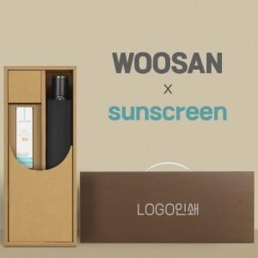

【상세/제작정보】 | <p><span style="font-size: 14pt;">※ 50세트 이상 진행시 종이케이스 실크1도인쇄 기본 포함</span></p>

【인쇄/포장옵션】 | 실크, 원단실크1도 / 포장불가능

【공급단가】 | 수량 | 50~ | 100~ | 300~ | 500~ | 1,000~
*VAT별도 | 단가 | 27,300원 | 25,830원 | 24,570원 | 23,940원 | 23,520원

【상품 URL】 | https://www.synergygift.co.kr:443/src/goods_detail.php?gdno=44583

